1GD-FR-0020 (2)
 |  |  |  |  |  |  | PROCESO DE GESTIÓN DOCUMENTAL |  |  |  |  |  |  |  |  | POLICÍA NACIONAL
Código:1GD-FR-0020
Fecha: 04/07/2018 |  |  |  |  |  |  | DIAGNÓSTICO INTEGRAL PARA LOS ARCHIVOS DE LA POLICÍA NACIONAL
Versión: 0

CIUDAD: Santa Marta, Magdalena |  |  |  |  |  |  |  |  |  | FECHA ELABORACIÓN DEL DIAGNÓSTICO |  |  |  |  |  |  | 13 |  | 3 |  |  | 2024
RESPONSABLE DEL DILIGENCIAMIENTO:
A. IDENTIFICACIÓN
CÓDIGO Y NOMBRE DE LA UNIDAD: 3.8.8.4 Policia Metropolitana de Santa Marta
FECHA DE CREACIÓN DE LA UNIDAD: 04/08/2012 |  |  |  |  |  |  |  |  |  | ACTO ADMINISTRATIVO DE CREACIÓN DE LA UNIDAD: Resolucion 02592 del 25 de Julio de 2012 "Por la cual se crea la Policia Metropolitana de Santa Marta, se define su estructura organica interna y se defines sus funciones"
DIRECCIÓN DE LA UNIDAD: kilometro 12 via alterna al puerto, sector bureche |  |  |  |  |  |  |  |  |  | ACTO ADMINISTRATIVO VIGENTE DE LA UNIDAD: Resolucion 05074 del 26 de Diciembre de 2013 y Resolucion 05571 del 31/12/2014 Articulo 78.
CORREO ELECTRÓNICO DE LA UNIDAD: |  |  |  |  |  |  |  |  |  | TELÉFONO: 321 430 3307 |  |  |  |  |  |  |  | IP: 55500
A.1 DIRECTOR, COMANDANTE O JEFE DE LA UNIDAD:
NOMBRE:
GRADO: |  |  | Coronel
CARGO: |  |  | Comandante Policia Metropolitana de Santa Marta (E)
TIEMPO EN EL CARGO: |  |  |  | 1 Año 4 Meses 24 Dias
A.2 ADMINISTRACIÓN DEL ARCHIVO
Jefe Grupo de Gestión Documental
NOMBRES Y APELLIDOS: |  |  |  |  |  |  |  |  |  | CAPACITACIÓN O CURSOS EN GESTIÓN DOCUMENTAL Y ARCHIVÍSTICA
GRADO: Subcomisario |  |  |  |  |  |  |  |  |  | 1 | Seminario Fundamentos Basicos de Seguridad y Salud en el Trabajo
CARGO: Jefe Gestion Documental |  |  |  |  |  |  |  |  |  | 2 | Seminario Seguridad de la Informacion
TIEMPO EN EL PROCESO DE GESTIÓN DOCUMENTAL: |  |  |  |  |  |  |  |  |  | 3 | Seminario Taller de Atencion al Ciudadano con enfasis en la Norma NTC 10002:2005
TIEMPO EN LA INSTITUCIÓN: |  |  |  |  |  |  |  |  |  | 4 | Curso de Digitador Informatica Basica
CORREO INSTITUCIONAL: |  |  |  |  |  |  |  |  |  | 5 | Curso Administracion Documental en el Entorno Laboral
No. CELULAR: |  |  |  |  |  |  |  |  |  | 6 | Curso Organización Documental en el Entorno Laboral
No IP DE LA OFICINA Y/O GRUPO: NO APLICA |  |  |  |  |  |  |  |  |  | 7 | Curso Criterios para la identificación y la valoración de los archivos de Derechos Humanos, Memoria Histórica y Conflicto Armado Interno
CONDICIÓN MÉDICO LABORAL: |  |  |  |  |  |  |  |  |  | 8 | Curso Elaboración, aprobación, evaluación y convalidación de Tablas de Retención Documental
Funciones del Jefe Grupo de Gestión Documental
1 | Supervisar el trámite en las ventanillas únicas de la documentación oficial a través de mecanismos para que se garantice el manejo expedito y controlado de la correspondencia.
2 | Verificar el cumplimiento a los lineamientos del proceso de gestión documental, respecto al control de registros para que se ejecuten las directrices y regulaciones de los entes competentes
3 | Supervisar la ejecución del procedimiento archivo central con el fin de garantizar la disponibilidad e integridad de los activos de información para la consulta.
4 | Proyectar las modificaciones o actualizaciones de las tablas de retención documental cuando se requiera, para el trámite respectivo ante el comité de archivo de la unidad.
5
6
7
Responsable Archivo Central
NOMBRES Y APELLIDOS: |  |  |  |  |  |  |  |  |  | CAPACITACIÓN O CURSOS EN GESTIÓN DOCUMENTAL Y ARCHIVÍSTICA
GRADO: |  |  |  |  |  |  |  |  |  | 1 | Técnico en Asistencia en Organización de Archivos
CARGO: Responsable Archivo |  |  |  |  |  |  |  |  |  | 2 | Conversatorio Inaugural Archivos y Memorias
TIEMPO EN EL PROCESO DE GESTIÓN DOCUMENTAL: |  |  |  |  |  |  |  |  |  | 3 | Seminario Archivos Derechos Humanos Memoria Historica y Transparencia
TIEMPO EN LA INSTITUCIÓN |  |  |  |  |  |  |  |  |  | 4 | Fundamentos Básicos de Gestión Documental
CORREO INSTITUCIONAL: |  |  |  |  |  |  |  |  |  | 5 | Elaboración, aprobación, evaluación y convalidación de Tablas de Retención Documental
No. CELULAR: |  |  |  |  |  |  |  |  |  | 6 | Curso Expediente Electronico de Archivo
No IP DE LA OFICINA Y/O GRUPO: NO APLICA |  |  |  |  |  |  |  |  |  | 7 | Curso Metodologia para la Elaboracion de Inventarios y Transferencias Documentales
CONDICIÓN MÉDICO LABORAL: |  |  |  |  |  |  |  |  |  | 8 | Curso Metodologia para la Elaboracion del Diagnostico Integral de Archivo
Funciones del Responsable Archivo Central
1 | Revisar los parámetros establecidos en gestión documental con el fin de garantizar los niveles de seguridad y confidencialidad de la información
2 | Llevar el control de la entrada y salida de documentos que se encuentren bajo su responsabilidad siguiendo los procedimientos establecidos con el fin de prevenir la pérdida de información
3 | Revisar los conceptos técnicos sobre gestión documental emitidos por el grupo con el fin de que cumplan con las directrices de la Institución y estatal.
4
5
6
7
TALENTO HUMANO
GRADO | APELLIDOS Y NOMBRES |  |  |  |  | CÉDULA | CARGO ACTUAL | No. De Celular | TIEMPO DE SERVICIO EN LA UNIDAD |  |  | TIEMPO EN EL PROCESO DE GESTIÓN DOCUMENTAL |  |  | NIVEL ACADÉMICO |  |  |  |  | CONDICIÓN MÉDICO LABORAL
 |  |  |  |  |  |  |  |  | Años | Meses | Días | Años | Meses | Días
PT |  |  |  |  |  |  | Auxiliar de Archivo |  |  |  |  |  |  |  | Tecnico Profesional en Servicio de Policia
PT |  |  |  |  |  |  | Estafeta |  |  |  |  |  |  |  | Tecnico Profesional en Servicio de Policia
PT |  |  |  |  |  |  | Auxiliar de Archivo |  |  |  |  |  |  |  | Tecnico Profesional en Servicio de Policia
PT |  |  |  |  |  |  | Radicador |  |  |  |  |  |  |  | Tecnico Profesional en Servicio de Policia
ADS11 |  |  |  |  |  |  | Auxiliar de Servicios-11 |  |  |  |  |  |  |  | Tecnico Laboral en Oficinista, Clasificacion y Archivo
ADS12 |  |  |  |  |  |  | Auxiliar de Servicios-12 |  |  |  |  |  |  |  | Tecnico Auxliar de Laboratorio Clinico

A.3 NIVEL Y TIPO DE ARCHIVO
NIVEL DE LA UNIDAD |  |  |  |  |  | Asesor |  | Control |  | Operativo |  |  |  | Administrativo |  |  |  |  | Docente
 |  |  |  |  |  |  |  |  |  | X
JURISDICCIÓN |  |  |  |  |  | Dirección |  |  | Oficina Asesora |  |  | Región |  | Metropolitana |  | Departamento |  |  | Escuela de Policía |  |  |  | Centro de Instrucción
 |  |  |  |  |  |  |  |  |  |  |  |  |  | X
MISIÓN DE LA UNIDAD |  |  |  |  |  | La misión de la Policia Metropolitana de Santa Marta, está encaminada a contribuir con la satisfacción de las necesidades de la seguridad y tranquilidad publica, mediante un efectivo servicio fundamentado en la prevención, investigación y control de delitos y contravenciones, coadyuvando a garantizar las condiciones necesarias para que los habitantes dentro de la jurisdicción de la unidad, puedan ejercer sus derechos y libertades públicas
SISTEMA DE ARCHIVO |  |  |  |  |  | Centralizado |  |  |  |  |  |  | Descentralizado
 |  |  |  |  |  | X
CLASES DE ARCHIVOS |  |  |  |  |  | Archivo de Gestión |  | Archivo de Central |  | Archivo Intermedio |  |  | Archivo Histórico |  |  | Número de Depósitos
 |  |  |  |  |  |  |  | X |  |  |  |  |  |  |  | 2
NUMERO DE DEPENDENCIAS |  |  |  |  |  | Operativas |  |  |  |  |  |  |  | Administrativas
 |  |  |  |  |  | 28 |  |  |  |  |  |  |  | 15
...
B1. DATOS GENERALES Y UBICACIÓN DEL DEPÓSITO DE ARCHIVO
Accesorio |  |  |  |  |  |  |  | Cantidad | Accesorio |  |  |  |  | Cantidad | Accesorio |  |  |  |  |  |  | Cantidad
Cuenta con extintores CO2 (cuantos): |  |  |  |  |  |  |  | 0 | Termohigrómetros |  |  |  |  | 4 | Puestos de Trabajo |  |  |  |  |  |  | 6
Cuenta con extintores Multipropósito(cuantos): |  |  |  |  |  |  |  | 2 | Equipos de Computo |  |  |  |  | 6 | Teléfonos |  |  |  |  |  |  | 1
Cuenta con extractores de aire (cuantos): |  |  |  |  |  |  |  | 0 | Escáneres |  |  |  |  | 2 | Unidades de Conservación (Cajas) |  |  |  |  |  |  | 3250
Cuenta con sensores de movimiento: |  |  |  |  |  |  |  | 4 | Impresoras |  |  |  |  | 1 | Unidades de Conservación (Carpetas) |  |  |  |  |  |  | 22750
Deshumidificadores |  |  |  |  |  |  |  | 4 | Fotocopiadoras |  |  |  |  | 0 | Equipos de Microfilmación |  |  |  |  |  |  | 0
Otros, cuales? Luxometros 02
EVIDENCIA FOTOGRÁFICA
SE DEBERÁ ANEXAR FOTOGRAFÍAS QUE DEN CUANTA DE LAS CONDICIONES TÉCNICAS MÍNIMAS QUE PRESENTA LA ESTRUCTURA DEL ARCHIVO, EQUIPAMIENTO Y MOBILIARIO, ESTANTERÍA, SEÑALÉTICA Y SEGURIDAD, LAS ÁREAS COLINDANTES Y EL ESTADO DE LA INFORMACIÓN ADMINISTRADA POR LA UNIDAD
 |  |  | FACHADA DEPÓSITO DOCUMENTAL No.1 |  |  |  |  | AREA ADMINISTRATIVA |  |  |  |  | ZONA DE CONSERVACION Y ESTANTERIA |  |  |  |  |  |  | SALIDA DE EMERGENCIA DEPOSITO
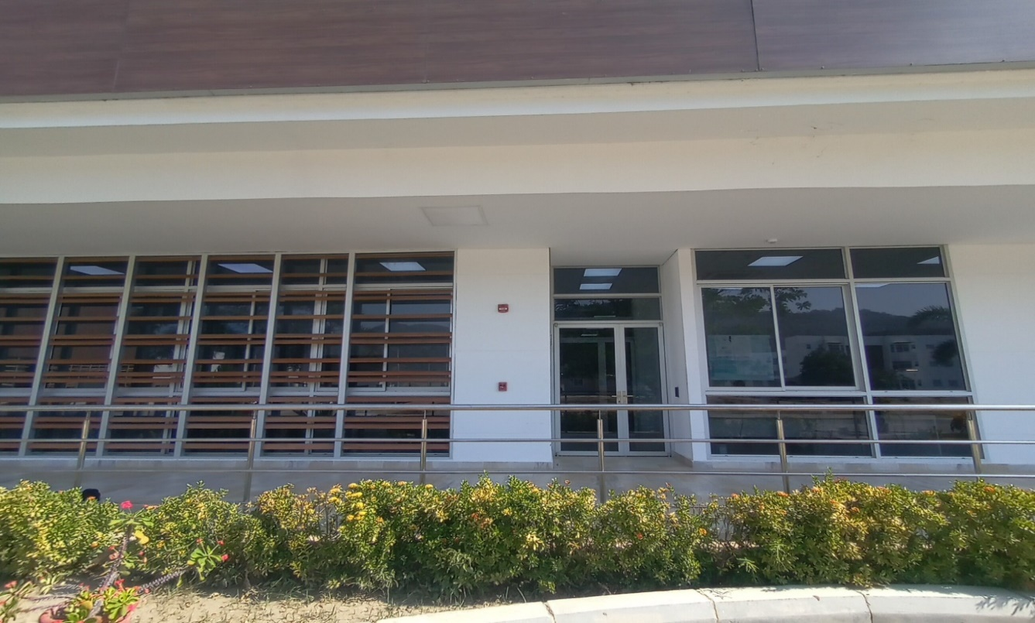
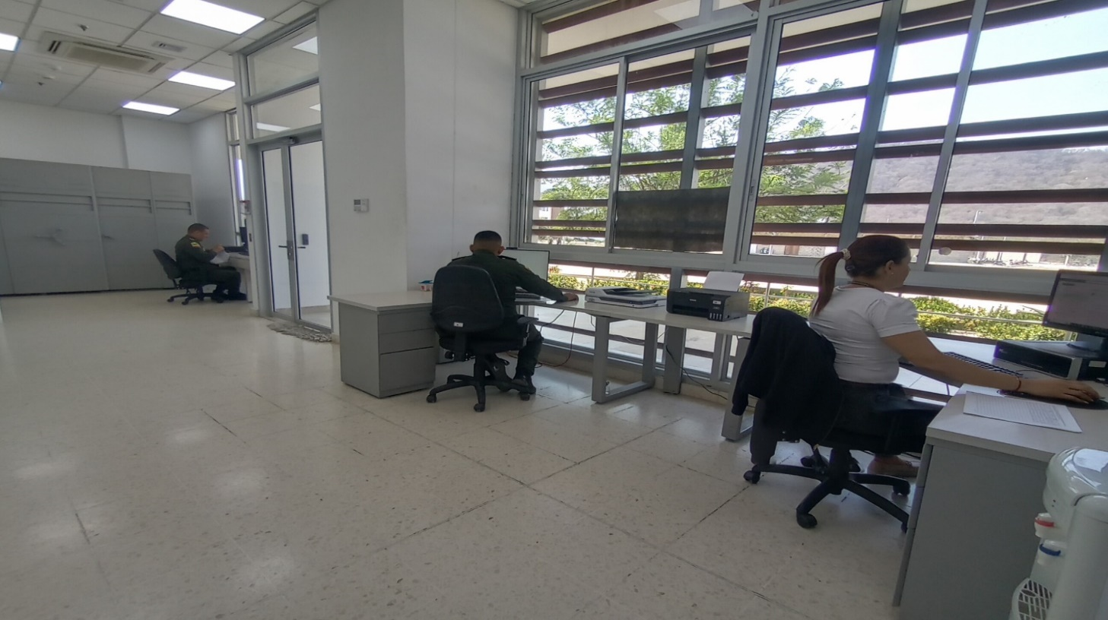
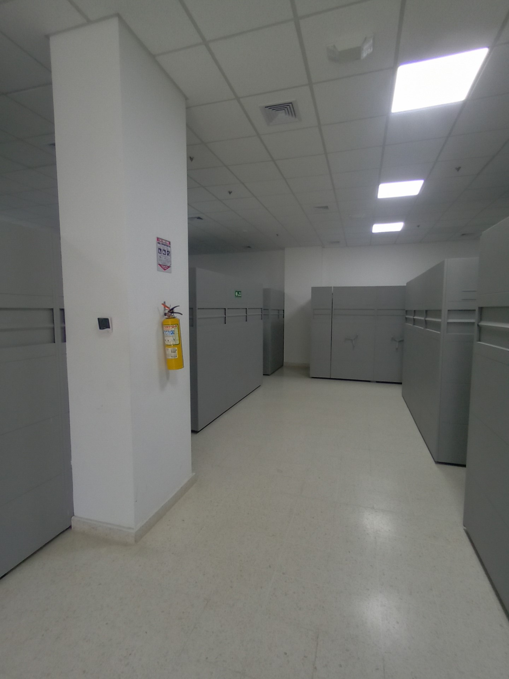
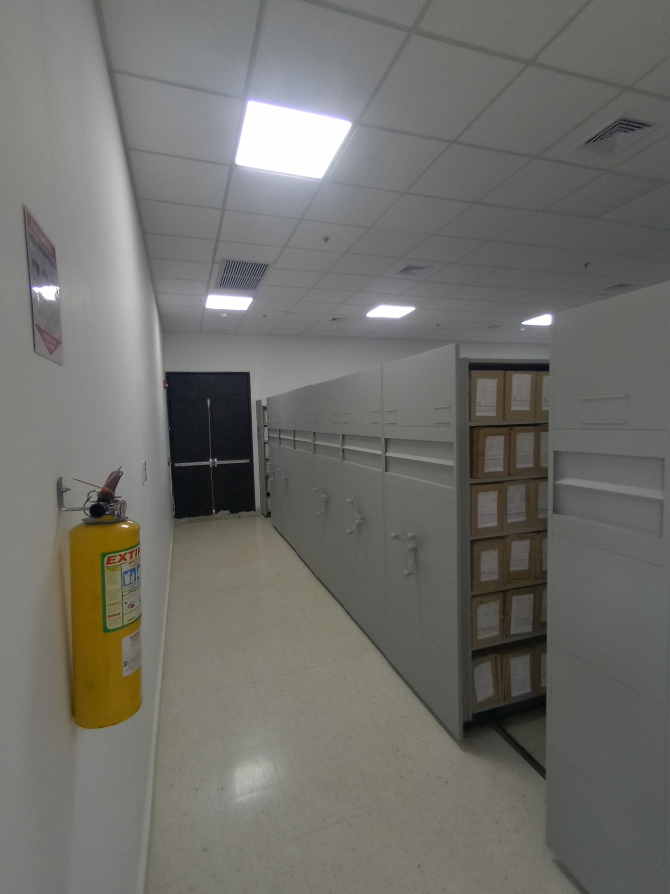

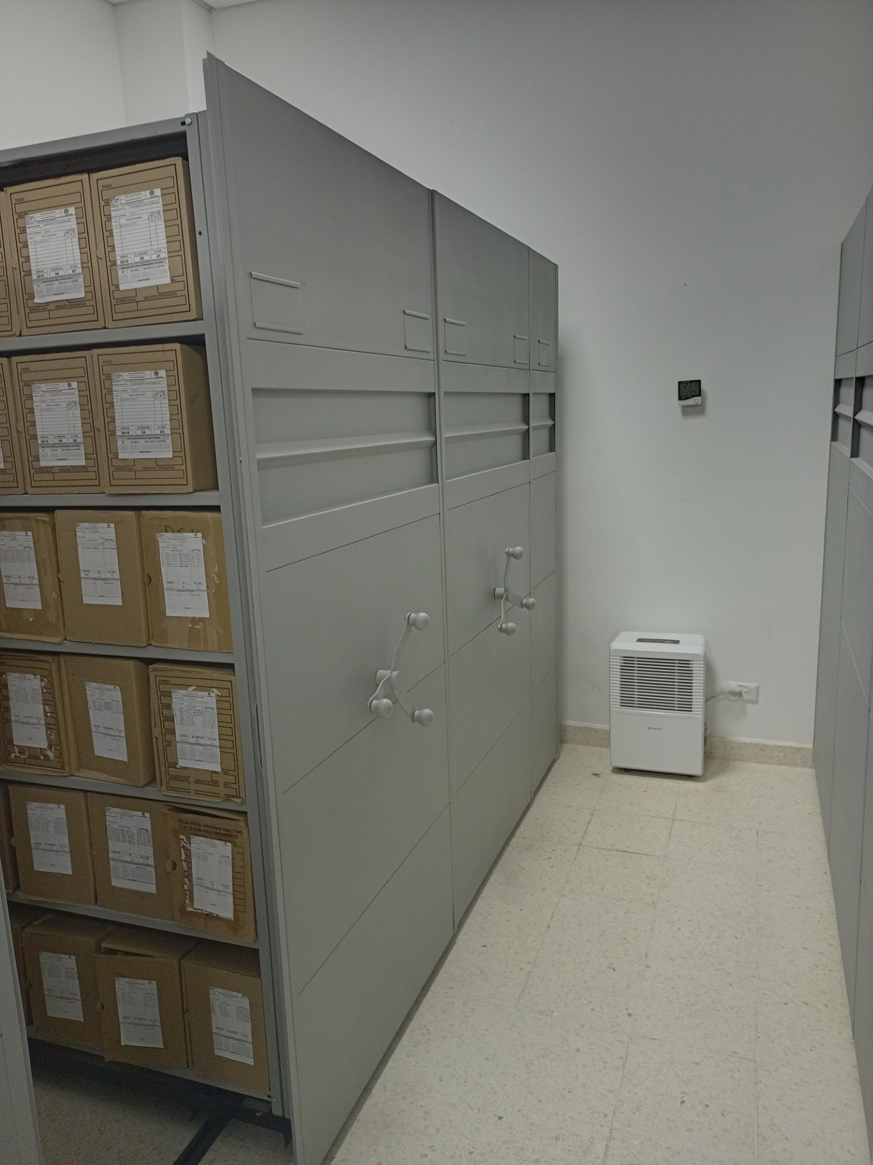
 |  |  |  | FACHADA DEPÓSITO DOCUMENTAL No.2 |  |  |  |  |  |  | EQUIPOS DE CONTROL AMBIENTAL |  |  |  |  |  | MOBILIARIO DEPOSITO DOCUMENTAL
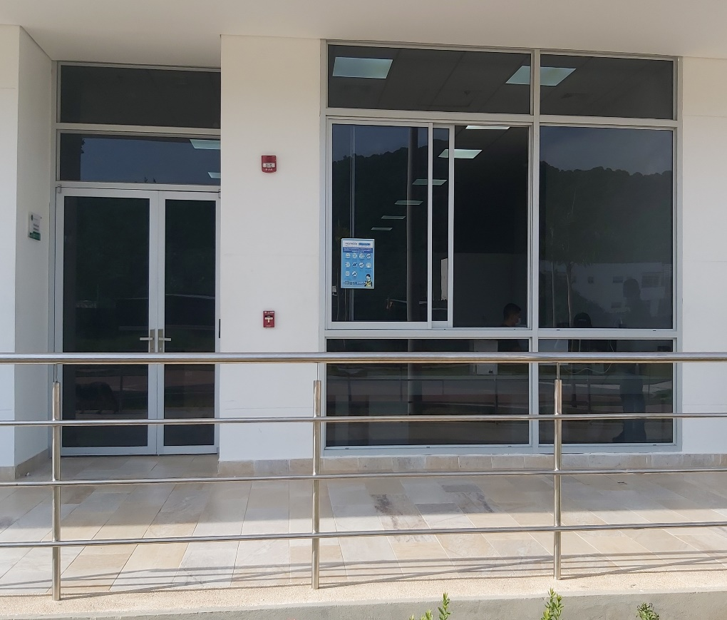
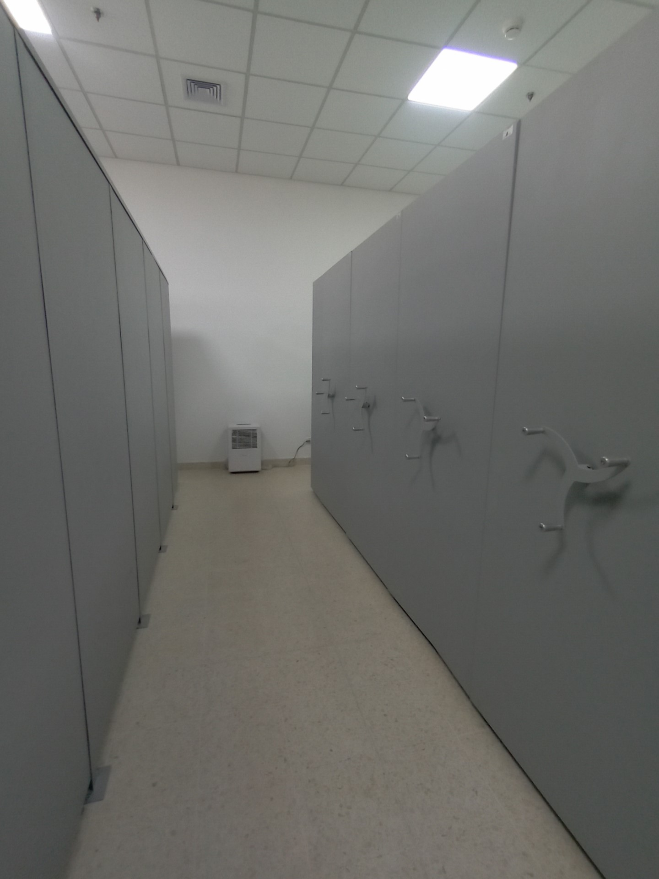

C. CARACTERÍSTICAS DE LA DOCUMENTACIÓN
IDENTIFICACIÓN DEL FONDO ACUMULDADO O DOCUMENTAL
UNIDAD POLICIAL |  |  |  |  |  |  | Policia Metropolitana de Santa Marta |  |  |  | DEPENDENCIA PRODUCTORA:
ACERVO DOCUMENTAL
Fechas Extremas Acervo Documental |  |  |  |  |  | Cantidades de Unidades de Conservación Cajas |  | Cantidad Soporte Documental
Fecha Inicial |  |  |  |  |  |  |  | Archivo de Gestión | Papel (carpetas) | Análogo | Digital | Planos | Libros | Videos | Fotografías |  | Cintas |  | Microfilmes |  | Magnéticos y ópticos |  | Pergaminos
fecha final
Fecha Inicial |  | 20 | 8 | 2012 |  | 3,250 |  | Archivo Central | Papel (carpetas) | Análogo | Digital | Planos | Libros | Videos | Fotografías |  | Cintas |  | Microfilmes |  | Magnéticos y ópticos |  | Pergaminos
fecha final |  | 31 | 12 | 2021 |  |  |  |  | 22750 | No aplica | No aplica | No aplica | 1625 | No aplica | No aplica |  | No aplica |  | No aplica |  | No aplica |  | No aplica
Fecha Inicial |  |  |  |  |  |  |  | Archivo Intermedio | Papel (carpetas) | Análogo | Digital | Planos | Libros | Videos | Fotografías |  | Cintas |  | Microfilmes |  | Magnéticos y ópticos |  | Pergaminos
...
B. Inspección y mantenimiento de sistemas de almacenamiento e instalaciones físicas |  |  |  |  |  |  | Archivo Central |  |  | Con la finalidad de adoptar acciones que permitan subsanar o adecuar las falencias encontradas, en los depósitos destinados para Archivo, fue puesto en conocimiento al Comando de unidad, a traves de informes de inspeccion. |  |  | Comunicación Oficial Electrónica N° GS-2023-029367-MESAN del 2023/05/16 y Comunicación Oficial Electrónica N° GS-2023-064867-MESAN del 2023/10/31 |  |  | Semestral |  |  |  |  | Inspeccion y mantenimiento
C. Saneamiento ambiental: desinfección, desratización y desinsectación |  |  |  |  |  |  | Archivo Central |  |  | Aplicación de producto Alcohol antiséptico solución tópica al 70% - Fumigacion 28/12/22/ aspercion de alcipermetrina |  |  | Comunicación Oficial Electrónica GS-2023-070025-MESAN de fecha 2023/11/26 “Solicitud desinsectación, y desratización instalaciones Archivo Central”, Comunicación Oficial Electrónica GS-2022-073092-MESAN de fecha 2022/12/14 “Solicitud saneamiento ambiental fumigación archivo central” |  |  | Semestral |  |  |  |  | Se realizan las fumigaciones correspondientes, ultima 16/06/2023 aspercion de insectisida – FOSGAS EC – TOMCAT -GELFIPRON
D. Monitoreo y control de condiciones ambientales |  |  |  |  |  |  | Archivo Central |  |  | El Archivo Central de la Policía Metropolitana de Santa Marta, dispone en el área de los elementos de medición necesarios para el control de condiciones ambientales . |  |  | Planillas de registro de control ambiental , informe a traves de la comunicación oficial electronica No GS-2023-074137-MESAN de fecha 2023/12/09 |  |  | Diario |  |  |  |  | se realizan los controles de medicion ,
E. Almacenamiento y re-almacenamiento |  |  |  |  |  |  | Archivo Central |  |  | cambio de cajas y carpetas con deterioro fisico |  |  | Comunicación oficial electronica No GS-2023-074137-MESAN de fecha 2023/12/09 |  |  | Semestral |  |  |  |  | es necesario continuar con la actividad para mejoramiento de la conservacion de los archivos
F. Prevención de emergencias y atención de desastres. |  |  |  |  |  |  | Archivo Central |  |  | Se dio inicio a la preparación del programa, identificando aquellas actividades relevantes como la priorización de documentos, la conservación preventiva ante la ocurrencia de una situación riesgosa, identificando la planificación, los recursos necesarios y la capacitación del personal, con la finalidad de mitigar o reducir los daños causados por una eventual emergencia, |  |  | AC-2023-006882-MESAN COMAN-GUGED2.25 de fecha 2023/12/13 “Que trata de lasocialización del plan de emergencias y atención a desastres de archivos” |  |  | Anual |  |  |  |  | teniendo en cuenta que las instalaciones de la Metropolitana de santa marta son recientemente construidas, se esta dando enfoque y estructura al documento, toda vex que el jefe de gestion docuemental y responsable de archivo estan trabajando en mejorar la dependencia
PLAN DE CONSERVACIÓN PREVENTIVA
Programa |  |  |  |  |  |  | Clase de Archivo |  |  | Actividad |  |  | Evidencia |  |  | periodicidad |  |  |  |  | Observaciones
A. Preservación digitla a largo plazo |  |  |  |  |  |  | Archivo Central |  |  | solicitud mediante comunicación oficial electronica |  |  | Comunicación Oficial Electrónica N° GS-2023-065092-MESAN de fecha 2022/12/15 “Solicitud realizar procedimientos de respaldo información digital o electrónica” |  |  | No aplica |  |  | No aplica |  |  | Comunicación Oficial Electrónica N° GS-2023-065092-MESAN de fecha 2022/12/15 “Solicitud realizar procedimientos de respaldo información digital o electrónica”
EVIDENCIA FOTOGRÁFICA
SE DEBERÁ ANEXAR FOTOGRAFÍAS QUE DEN CUANTA DE LAS CONDICIONES DE ORGANIZACIÓN, ADMINISTRACIÓN, CUSTODIA Y CONSERVACIÓN DE LOS ACERVOS DOCUMENTALES
Plan de conservación de preventiva
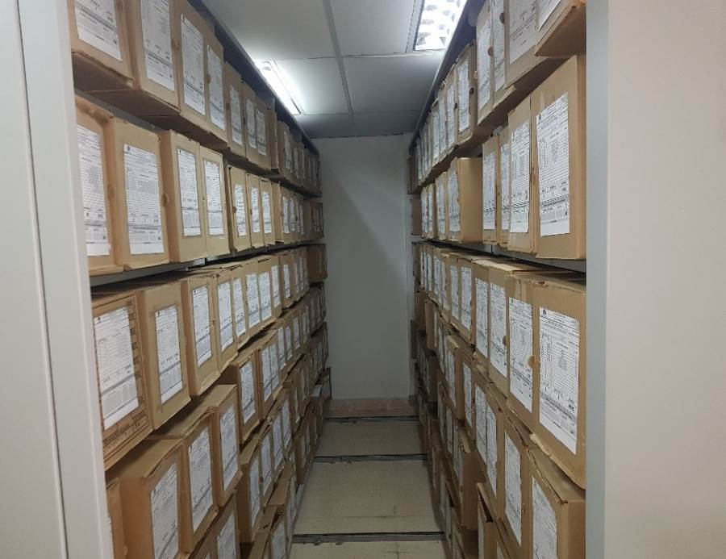
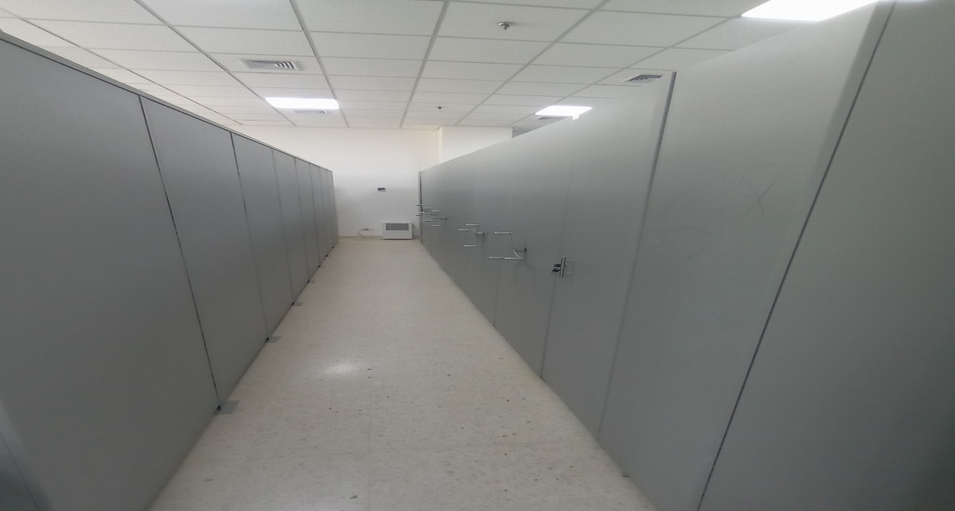
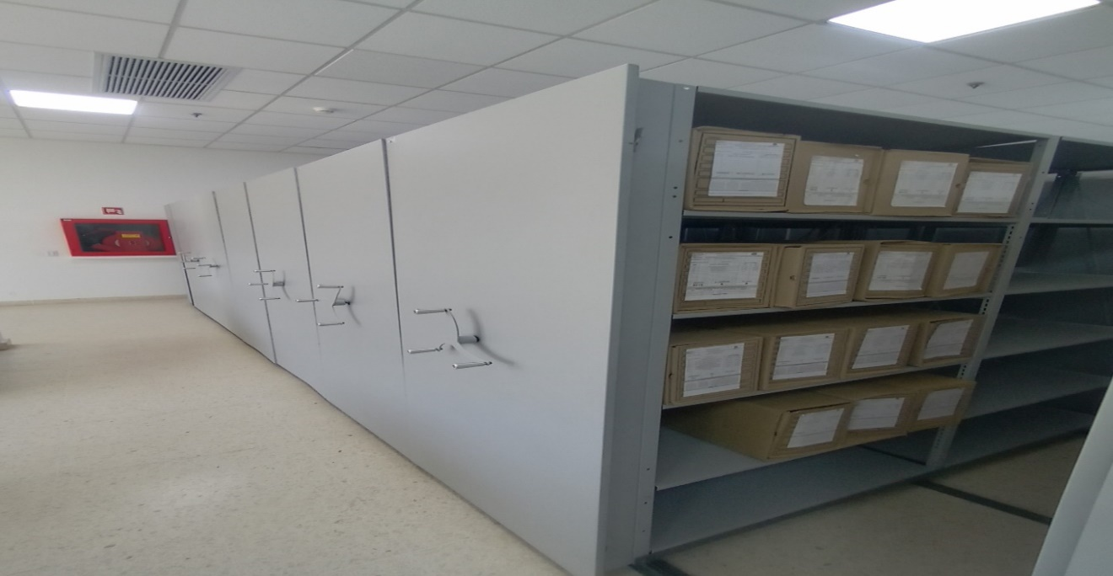
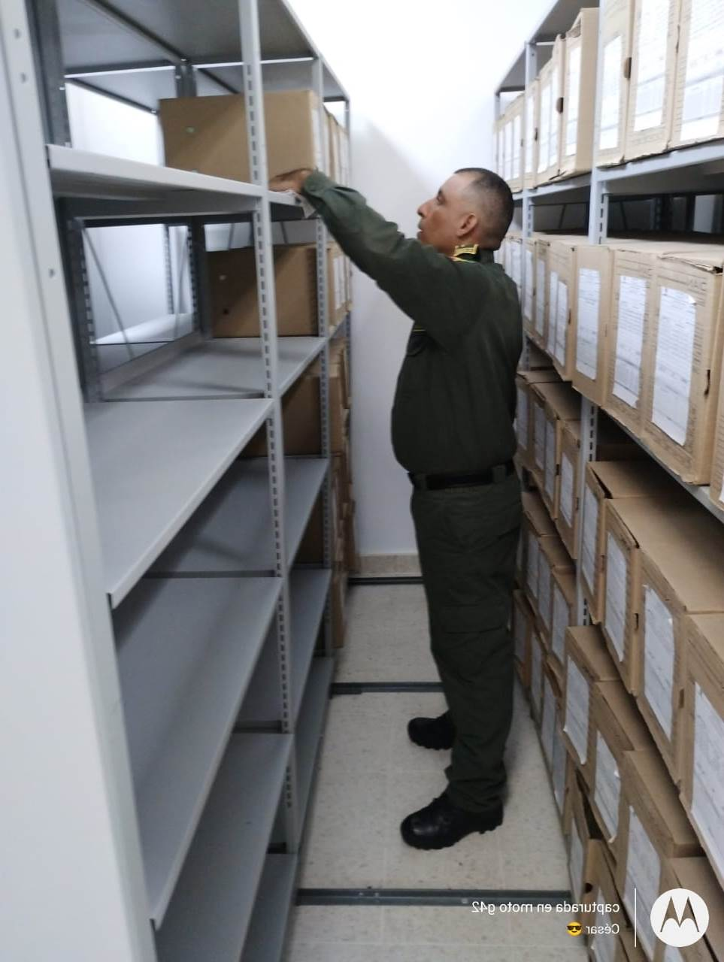
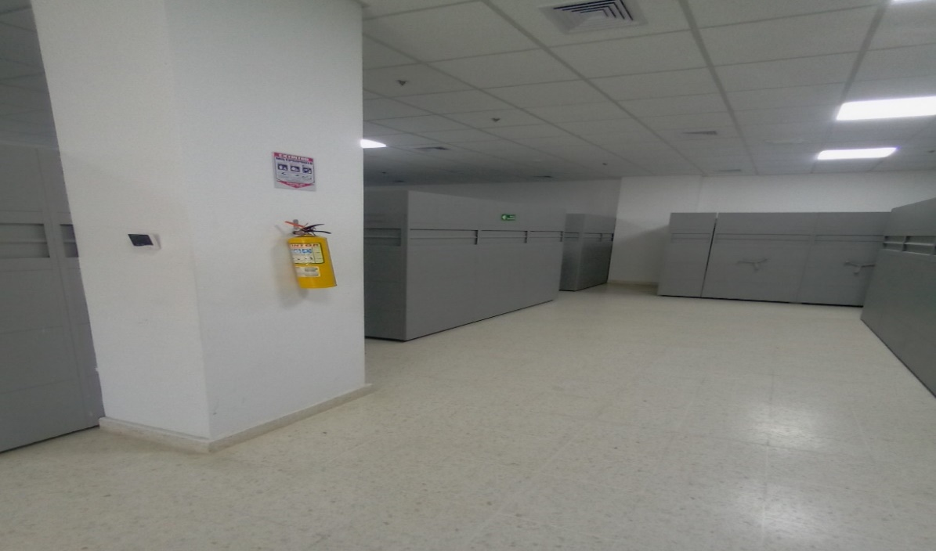

Fecha de Elaboración |  |  |  | 14 | 3 | 24 |  | Fecha de Elaboración |  | 14 | 3 | 24 |  |  |  | VISTO BUENO JEFE DE LA UNIDAD
Diagnostico Elaborado por: |  |  |  |  |  |  |  | Jefe Grupo de Gestión Documental |  |  |  |  |  |  |  | Comandante de Unidad
 |  |  |  | Grado Nombres y Apellidos |  |  |  |  |  | Grado Nombres y Apellidos |  |  |  |  |  |  | Grado Nombres y Apellidos

Firma |  |  |  |  |  |  |  | Firma |  |  |  |  |  |  |  |  | Firma

